петли, посудосуш
Общество с ограниченной ответственностью "База Фурнитуры" 620057, г. Екатеринбург, ул. Совхозная 20, 2 этаж, офис 207 тел: +7 (343) 216-80-51, 52, 53 E-mail: baza.furn@mail.ru http://bazaf.ru
 | Наименование | свыше 50,0 т.р. | 30,0 т.р. -50 т.р. | 5,0 т.р. - 30,0 т.р. | до 5,0 т.р. | Штук в упаковке
Карточные, рояльные, секретерные петли :
 | Петля карточная 36х23 золото/латунь | 0.00 | 0.00 | 0.00 | 0.00 | 24*
 | Петля карточная 45х31 золото/латунь | 0.00 | 0.00 | 0.00 | 0.00 | 24*
 | Петля карточная 22х24 цинк | 8.37 | 8.46 | 8.55 | 8.72 | 300*
 | Петля карточная 40х30 цинк Кунгур | 13.20 | 13.34 | 13.48 | 13.75 | 300*
 | Петля карточная 50х36 цинк Кунгур | 13.34 | 13.48 | 13.62 | 13.90 | 300*
 | петля карточная 50*30 без покрытия | 11.33 | 11.45 | 11.56 | 11.80 | 300*
 | петля карточная 50*30 цинк Кунгур | 12.86 | 13.00 | 13.13 | 13.40 | 300*
 | петля карточная 50*40 без покрытия Кунгур | 12.10 | 12.22 | 12.35 | 12.60 | 300*
 | петля карточная 50*40 цинк | 13.92 | 14.07 | 14.21 | 14.50 | 300*
 | петля карточная 50*40 цинк Нытва | 14.90 | 15.05 | 15.21 | 15.52 | 400*
 | петля карточная 50*45 цинк Кунгур | 20.93 | 21.15 | 21.36 | 21.80 | 150*
 | петля карточная 50х75 без покрытия | 20.93 | 21.15 | 21.36 | 21.80 | 200*
 | петля карточная 110*40 без покрытия | 24.38 | 24.64 | 24.89 | 25.40 | 100*
 | петля карточная 110*40, цинк | 28.61 | 28.91 | 29.20 | 29.80 | 100*
 | петля карточная 109*40 без покрытия, Нытва | 25.17 | 25.43 | 25.70 | 26.22 | 150*
 | петля карточная 109*40 цинк, Нытва | 29.02 | 29.32 | 29.63 | 30.23 | 150*
 | петля карточная 120*34 цинк | 28.61 | 28.91 | 29.20 | 29.80 | 100*
 | петля карточная 128*40 без покрытия | 29.09 | 29.39 | 29.69 | 30.30 | 100
 | петля карточная 128*40 цинк | 33.12 | 33.46 | 33.81 | 34.50 | 100
 | петля карточная 128*40 без покрытия Нытва | 29.12 | 29.42 | 29.72 | 30.33 | 100
 | петля карточная 128*40 цинк Нытва | 34.14 | 34.49 | 34.85 | 35.56 | 100
 | петля карточная 140*34 цинк | 30.82 | 31.14 | 31.46 | 32.10 | 100
 | петля карточная 200*45 без покрытия Кунгур 2,8 мм | 59.14 | 59.75 | 60.37 | 61.60 | 40
 | петля карточная 200*45 цинк 2,8мм Кунгур | 74.50 | 75.27 | 76.05 | 77.60 | 40
 | петля карточная 200*45 без покрытия Нытва 2,5 мм | 59.90 | 60.53 | 61.15 | 62.40 | 60*
 | петля карточная 200*45 цинк | 69.50 | 70.23 | 70.95 | 72.40 | 40
 | петля рояльная 250 мм, б/п Кунгур | 32.74 | 33.08 | 33.42 | 34.10 | 100
 | петля рояльная 250 мм, б/п Нытва | 30.43 | 30.75 | 31.07 | 31.70 | 150
 | петля рояльная 250 мм, цинк | 40.70 | 41.13 | 41.55 | 42.40 | 100
 | петля рояльная 500 мм, б/п Нытва | 49.44 | 49.96 | 50.47 | 51.50 | 100
 | петля рояльная 500 мм, б/п Кунгур | 53.76 | 54.32 | 54.88 | 56.00 | 70
 | петля рояльная 500 мм, цинк Нытва | 0.00 | 0.00 | 0.00 | 0.00 | 100
 | петля рояльная 500 мм, цинк ФМС | 49.44 | 49.96 | 50.47 | 51.50 | 100
 | петля рояльная 500 мм, цинк Кунгур | 71.14 | 71.88 | 72.62 | 74.10 | 70
 | петля рояльная 1000 мм, цинк | 99.88 | 100.88 | 101.92 | 104.00 | 25*
 | петля рояльная 1000 мм, б\п Кунгур | 109.25 | 110.39 | 111.52 | 113.80 | 25*
 | петля ломберная, цинк | 28.13 | 28.42 | 28.71 | 29.30 | 120*
 | петля секретерная большая | 36.65 | 37.03 | 37.42 | 38.18 | 100*
 | петля секретерная малая | 50.88 | 51.41 | 51.94 | 53.00 | *
 | Петля секретерная, d=35мм | 103.68 | 104.76 | 105.84 | 108.00 | *
 | петля секретерная 2805 | 76.80 | 77.60 | 78.40 | 80.00 | 100*
 | Петля для мебели скрытая д-10мм | 94.08 | 95.06 | 96.04 | 98.00 | *
 | Петля для мебели скрытая д-12мм | 117.12 | 118.34 | 119.56 | 122.00 | *
 | Петля для мебели скрытая д-14мм | 147.84 | 149.38 | 150.92 | 154.00 | *
 | Петля для мебели скрытая д-16мм | 125.76 | 127.07 | 128.38 | 131.00 | *
Мебельные 4-х шарнирные петли
 | Евровинт 6,3*11 потай цинк | 0.53 | 0.53 | 0.54 | 0.55 | 1000*
 | Евровинт 6,3*13 потай цинк | 0.55 | 0.55 | 0.56 | 0.57 | 1000*
 | Евровинт 6,3*13 полукруг цинк Боярд | 2.40 | 2.43 | 2.45 | 2.50 | 1000
 | Евровинт 6,3*13 полукруг цинк | 0.87 | 0.88 | 0.89 | 0.91 | 1000
 | петля 4-х шарн. Н102А02 накладная Boyard | 26.30 | 26.58 | 26.85 | 27.40 | 250*
 | петля 4-х шарн. накладная китай | 13.92 | 14.07 | 14.21 | 15.60 | 250*
 | петля 4-х шарн. Н102В02 полунакладная Boyard | 23.04 | 23.28 | 23.52 | 27.40 | 250*
 | петля 4-х шарн. полунакладная китай | 13.92 | 14.07 | 14.21 | 14.50 | 250*
 | петля 4-х шарн. Н102С02 вкладная Boyard | 23.04 | 23.28 | 23.52 | 27.40 | 250*
 | петля 4-х шарн. вкладная китай | 13.92 | 14.07 | 14.21 | 15.60 | 250*
 | петля 4-х шарн. NEO 316 с эксцентриком, наклад, вклад, полунак Boyard | 176.35 | 178.19 | 180.03 | 183.70 | 100*
 | Петля 4-шарнирная накладная с доводчиком 48мм, 3D регулировка, Unihopper | 99.74 | 100.78 | 101.82 | 103.90 | *
 | петля 4-х шарн. вкладн. с доводчиком Боярд 302С | 69.02 | 69.74 | 70.46 | 71.90 | *
 | петля 4-х шарн. вкладн. с доводчиком Боярд 301С | 81.02 | 81.87 | 82.71 | 84.40 | *
 | петля 4-х шарн. накл., полунак., вкладн. с доводчиком | 35.52 | 35.89 | 36.26 | 37.00 | 100*
 | Петля 4-шарнирная с доводчиком накладная | 34.56 | 34.92 | 35.28 | 36.00 | 200*
 | Петля 4-шарнирная с доводчиком накладная ЗО1А, полунакладная 301В | 81.02 | 81.87 | 82.71 | 84.40 | 200*
 | Петля 4-шарнирная с доводчиком, полунакладная 302В | 69.02 | 69.74 | 70.46 | 71.90 | *
 | Петля 4-шарнирная с доводчиком, площадка 4 шурупа накладная и вкладная | 38.40 | 38.80 | 39.20 | 40.00 | 100*
 | петля 4-х шарнирная 30 градусов | 26.88 | 27.16 | 27.44 | 28.00 | 200*
 | петля 4-х шарнирная 30 град, с доводчиком | 58.56 | 59.17 | 59.78 | 61.00 | 100*
 | петля 4-х шарнирная +45 град | 26.88 | 27.16 | 27.44 | 28.00 | 200
 | петля 4-х шарнирная +45 град БОЯРД | 89.86 | 90.79 | 91.73 | 93.60 | 200*
 | петля 4-х шарнирная 45 град, с доводчиком | 58.56 | 59.17 | 59.78 | 61.00 | 100
 | петля 4-х шарнирная 45 град, с доводчиком Боярд | 169.73 | 171.50 | 173.26 | 176.80 | *
 | петля 4-х шарнирная 90град для фальш-панели | 25.92 | 26.19 | 26.46 | 27.00 | 200
 | петля 4-х шарнирная 90град для фальш-панели БОЯРД | 89.86 | 90.79 | 91.73 | 93.60 | 100*
 | петля 4-х шарнирная 90гр с доводчиком | 62.40 | 63.05 | 63.70 | 65.00 | 100*
...
Общество с ограниченной ответственностью "База Фурнитуры" 620057, г. Екатеринбург, ул. Совхозная 20, 2 этаж, офис 207 тел: +7 (343) 216-80-51, 52, 53 E-mail: baza.furn@mail.ru http://bazaf.ru
 | Наименование | свыше 50,0 т.р. | 30,0 т.р. -50 т.р. | 5,0 т.р. - 30,0 т.р. | до 5,0 т.р. | Штук в упаковке
 | Для стеклянных дверей накл., хром (заглушка круглая ) | 38.26 | 38.65 | 39.05 | 39.85 | 250*
 | Для стеклянных дверей накл., хром матовый (заглушка круглая ) БОЯРД | 85.44 | 86.33 | 87.22 | 89.00 | *
 | Для внутр. стеклянных дверей, хром (заглушка круглая ) | 39.48 | 39.90 | 40.31 | 41.13 | 250*
Посудосушители, лотки:
 | Посудосушитель с поддоном и держ-м бел. 365*220 | 288.00 | 291.00 | 294.00 | 300.00 | 10*
 | Посудосушитель с поддоном и держ-м бел. 465*220 | 378.24 | 382.18 | 386.12 | 394.00 | 10*
 | Посудосушитель с поддоном и держ-м бел. 565*220 | 459.84 | 464.63 | 469.42 | 479.00 | 10*
 | Посудосушитель с поддоном и держ-м бел. 665*220 | 414.72 | 419.04 | 423.36 | 432.00 | 10*
 | Посудосушитель с поддоном и держ-м белый 765*220 | 454.80 | 459.54 | 464.28 | 473.75 | 10*
 | Посудосушитель с поддоном и держ-м белый 865*220 | 435.84 | 440.38 | 444.92 | 454.00 | 10*
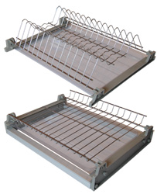 | Посудосушитель хром в базу на 400 мм (вариант 3) | 537.60 | 543.20 | 548.80 | 560.00 | 10*
 | Посудосушитель хром в базу на 500 мм (вариант 3) | 662.40 | 669.30 | 676.20 | 690.00 | 10*
 | Посудосушитель хром в базу на 600 мм (вариант 3) | 779.52 | 787.64 | 795.76 | 812.00 | 10*
 | Посудосушитель хром в базу на 700 мм (вариант 3) | 864.96 | 873.97 | 882.98 | 901.00 | 10*
 | Посудосушитель хром в базу на 800 мм (вариант 3) | 1021.44 | 1032.08 | 1042.72 | 1064.00 | 10*
 | Посудосушитель хром в базу на 900 мм (вариант 3) | 1168.32 | 1180.49 | 1192.66 | 1217.00 | 10*
 | Посудосушитель SU02/500мм нержавейка | 830.40 | 839.05 | 847.70 | 865.00 | *
 | Посудосушитель SU02/600мм нержавейка | 935.04 | 944.78 | 954.52 | 974.00 | *
 | Посудосушитель SU02/700мм нержавейка | 1123.20 | 1134.90 | 1146.60 | 1170.00 | *
 | Посудосушитель SU02/800мм нержавейка | 1241.28 | 1254.21 | 1267.14 | 1293.00 | *
 | Посудосушитель SU02/900мм нержавейка | 1425.60 | 1440.45 | 1455.30 | 1485.00 | *
...
Общество с ограниченной ответственностью "База Фурнитуры" 620057, г. Екатеринбург, ул. Совхозная 20, 2 этаж, офис 207 тел: +7 (343) 216-80-51, 52, 53 E-mail: baza.furn@mail.ru http://bazaf.ru
 | Наименование | свыше 50,0 т.р. | 30,0 т.р. -50 т.р. | 5,0 т.р. - 30,0 т.р. | до 5,0 т.р. | Штук в упаковке
 | Лоток 300-350мм белый | 261.12 | 263.84 | 266.56 | 272.00 | 10*
 | Лоток 300-350мм серый | 254.40 | 257.05 | 259.70 | 265.00 | 10*
 | Лоток 400-450мм серый | 315.84 | 319.13 | 322.42 | 329.00 | 10*
 | Лоток 400-450мм белый | 322.56 | 325.92 | 329.28 | 336.00 | 10*
 | Лоток 500-550мм серый | 350.40 | 354.05 | 357.70 | 365.00 | 10*
 | Лоток 500-550мм белый | 357.12 | 360.84 | 364.56 | 372.00 | 10*
 | Лоток 600-650мм серый | 371.52 | 375.39 | 379.26 | 387.00 | 10*
 | Лоток 600-650мм белый | 383.04 | 387.03 | 391.02 | 399.00 | 10*
 | Лоток 800-850мм серый | 604.80 | 611.10 | 617.40 | 630.00 | 10*
 | Лоток 800-850мм белый | 618.24 | 624.68 | 631.12 | 644.00 | 10*
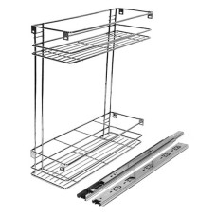 | Бутылочница в базу на 150 Эко, напрвляющие 35мм полного выдвижения | 1101.12 | 1112.59 | 1124.06 | 1147.00 | *
 | Бутылочница в базу на 200 Эко, напрвляющие 35мм полного выдвижения | 1299.84 | 1313.38 | 1326.92 | 1354.00 | *
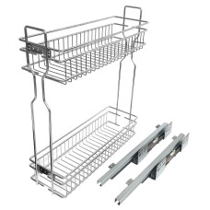 | Бутылочница 2-х уровневая левая 150 мм (450*95*500 мм), направляющие скрытого типа с доводчиком | 2163.84 | 2186.38 | 2208.92 | 2254.00 | *
 | Бутылочница 2-х уровневая левая 200 мм (450*145*500 мм), направляющие скрытого типа с доводчиком | 2239.68 | 2263.01 | 2286.34 | 2333.00 | *
 | Бутылочница 2-х уровневая правая 150 мм (450*95*500 мм), направляющие скрытого типа с доводчиком | 2163.84 | 2186.38 | 2208.92 | 2254.00 | *
 | Бутылочница 2-х уровневая правая 200 мм (450*145*500 мм), направляющие скрытого типа с доводчиком | 2239.68 | 2263.01 | 2286.34 | 2333.00 | *

полко.стеклодерж
...
Общество с ограниченной ответственностью "База Фурнитуры" 620057, г. Екатеринбург, ул. Совхозная 20, 2 этаж, офис 207 тел: +7 (343) 216-80-51, 52, 53 E-mail: baza.furn@mail.ru http://bazaf.ru
 | кляймер №3 круглый, прозрачный (5 мм) | 0.54 | 0.54 | 0.55 | 0.56 | 1000
Консоли
 | консоль складная серебро,белая ФМС | 289.92 | 292.94 | 295.96 | 302.00 | 45*
 | Консоль складная с фиксатором 250мм белая | 0.00 | 0.00 | 0.00 | 0.00 | комп
 | Консоль складная с фиксатором 300мм белая | 0.00 | 0.00 | 0.00 | 0.00 | комп
 | Кронштейн усиленный 150х125 черный | 113.57 | 114.75 | 115.93 | 118.30 | 10*
 | Кронштейн усиленный 200х150 черный | 134.40 | 135.80 | 137.20 | 140.00 | 10*
 | Кронштейн усиленный 250х200 черный | 153.60 | 155.20 | 156.80 | 160.00 | 10*
 | Кронштейн усиленный 300х225 черный | 180.96 | 182.85 | 184.73 | 188.50 | 10*
 | Кронштейн усиленный 350х250 черный | 193.44 | 195.45 | 197.47 | 201.50 | 10*
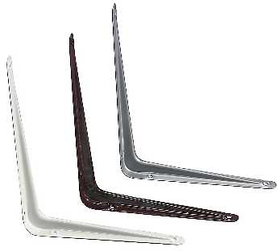 | консоль 75*100 белая, серебро, коричневая | 11.71 | 11.83 | 11.96 | 12.20 | 24*
 | консоль 75*100 белая, серебро, коричневая, черная Кунгур | 16.90 | 17.07 | 17.25 | 17.60 | 50*
 | консоль 100*125 белая, серебро, коричневая | 14.88 | 15.04 | 15.19 | 15.50 | 24
 | консоль 100*125 белая, серебро, коричневая, черная Кунгур | 20.78 | 21.00 | 21.22 | 21.65 | 100*
 | консоль 125*150 белая, серебро, коричневая | 19.01 | 19.21 | 19.40 | 19.80 | 24
 | консоль 125*150 белая, серебро, коричневая, черная Кунгур | 24.67 | 24.93 | 25.19 | 25.70 | 40*
 | консоль 150*200 белая, серебро, коричневая, черная | 24.77 | 25.03 | 25.28 | 25.80 | 24
 | консоль 150*200 белая, серебро, коричневая, черная Кунгур | 31.01 | 31.33 | 31.65 | 32.30 | 40*
 | консоль 200*250 белая, серебро, коричневая | 37.25 | 37.64 | 38.02 | 38.80 | 24
 | консоль 200*250 белая, серебро, коричневая, черная Кунгур | 41.76 | 42.20 | 42.63 | 43.50 | 40*
 | консоль 250*300 белая, серебро, коричневая | 50.98 | 51.51 | 52.04 | 53.10 | 24
...
Общество с ограниченной ответственностью "База Фурнитуры" 620057, г. Екатеринбург, ул. Совхозная 20, 2 этаж, офис 207 тел: +7 (343) 216-80-51, 52, 53 E-mail: baza.furn@mail.ru http://bazaf.ru
 | консоль 400*450 белая Кунгур | 149.76 | 151.32 | 152.88 | 156.00 | 20
 | уголок крепежный с пласт. накладкой малый (вишня, груша | 7.08 | 7.16 | 7.23 | 7.38 | остатки
 | уголок крепежный с пласт. Накладкой тип 2 (вишня, груша | 9.48 | 9.58 | 9.68 | 9.88 | остатки
 | Уголок крепежный 25*25*1,2мм ДТС бежевый, белый, венге, серый, беленый дуб, коричневый,светло бежевый | 7.30 | 7.37 | 7.45 | 7.60 | *
 | Уголок крепежный 20*20*1,2мм ДТС бежевый, белый, венге, серый, беленый дуб, коричневый,светло бежевый | 4.22 | 4.27 | 4.31 | 4.40 | *
 | уголок Таккер (18 цветов) | 1.83 | 1.85 | 1.87 | 1.91 | 100
 | Уголок крепежный Grandis малый 20*20 | 11.43 | 11.54 | 11.66 | 11.90 | 400*
 | Уголок крепежный Grandis 25*25 | 16.13 | 16.30 | 16.46 | 16.80 | 200*
 | Уголок крепежный 26х26 с декоративной накладкой коричневый/цинк, белый, серый, черный (250) Кунгур | 6.05 | 6.11 | 6.17 | 6.30 | 250*
Кронштейны:
КБ-3
 | Кронштейн к дверке бара 200*245мм 168-00 левый и правый | 85.65 | 86.54 | 87.44 | 89.22 | 50*
 | Кронштейн КБ-2, шт | 174.92 | 176.74 | 178.57 | 182.21 | *
 | Кронштейн КБ-3, пара | 154.56 | 156.17 | 157.78 | 161.00 | *
 | Кронштейн КБ-4 левый или правый | 113.28 | 114.46 | 115.64 | 118.00 | *
 | Микролифт "Cloсk" (кронштейн со стопором OHW10) комплект | 311.04 | 314.28 | 317.52 | 324.00 | *
 | Микролифт "Cloсk" (кронштейн со стопором SFD-06) | 138.24 | 139.68 | 141.12 | 144.00 | *
 | Кронштейн СТ-105 | 66.24 | 66.93 | 67.62 | 69.00 | *
 | Газлифт секретерный 6, 8 кг нижнего открывая | 81.79 | 82.64 | 83.50 | 85.20 | *
 | Газлифт 5, 6, 8, 10, 12 кг | 58.56 | 59.17 | 59.78 | 61.00 | *
 | Механизм подъема №524 (микролифт) Л и П | 117.31 | 118.53 | 119.76 | 122.20 | 10комп*

направл., подвески
...
Общество с ограниченной ответственностью "База Фурнитуры" 620057, г. Екатеринбург, ул. Совхозная 20, 2 этаж, офис 207 тел: +7 (343) 216-80-51, 52, 53 E-mail: baza.furn@mail.ru http://bazaf.ru
 | направляющие роликовые L=500 Боярд | 214.66 | 216.89 | 219.13 | 223.60 | 25
 | направляющие роликовые L=550 | 106.56 | 107.67 | 108.78 | 111.00 | 25
 | направляющие роликовые L=550 Боярд | 235.97 | 238.43 | 240.88 | 245.80 | 25
 | направляющие роликовые L=600 | 117.12 | 118.34 | 119.56 | 122.00 | 25
 | Наименование | свыше 50,0 т.р. | 30,0 т.р. -50 т.р. | 5,0 т.р. - 30,0 т.р. | до 5,0 т.р. | Штук в упаковке
 | направляющие подшипниковые L=250*35 полного выдвижения | 73.92 | 74.69 | 75.46 | 77.00 | 20*
 | направляющие подшипниковые L=250*35 полного выдвижения Боярд | 130.37 | 131.73 | 133.08 | 135.80 | 20*
 | направляющие подшипниковые L=300*35 полного выдвижения | 87.36 | 88.27 | 89.18 | 91.00 | 20*
 | направляющие подшипниковые L=300*35 полного выдвижения Боярд | 153.31 | 154.91 | 156.51 | 159.70 | 20*
 | направляющие подшипниковые L=350*35 полного выдвижения | 103.68 | 104.76 | 105.84 | 108.00 | 20*
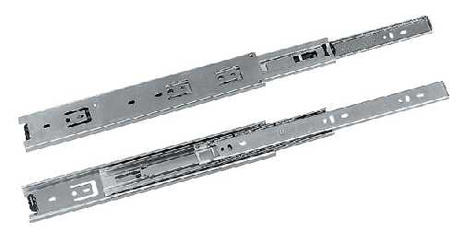
 | направляющие подшипниковые L=350*35 полного выдвижения Боярд | 179.62 | 181.49 | 183.36 | 187.10 | 20*
 | направляющие подшипниковые L=400*35 полного выдвижения | 117.12 | 118.34 | 119.56 | 122.00 | 20*
 | направляющие подшипниковые L=400*35 полного выдвижения Боярд | 205.92 | 208.07 | 210.21 | 214.50 | 20*
 | направляющие подшипниковые L=450*35 полного выдвижения | 131.52 | 132.89 | 134.26 | 137.00 | 20*
 | направляющие подшипниковые L=450*35 полного выдвижения Боярд | 231.07 | 233.48 | 235.89 | 240.70 | 20*
 | направляющие подшипниковые L=500*35 полного выдвижения | 146.88 | 148.41 | 149.94 | 153.00 | 20*
 | направляющие подшипниковые L=500*35 полного выдвижения Боярд | 255.17 | 257.83 | 260.48 | 265.80 | 20*
 | направляющие подшипниковые L=550*35 полного выдвижения | 161.28 | 162.96 | 164.64 | 168.00 | 20*
 | направляющие подшипниковые L=550*35 полного выдвижения Боярд | 280.32 | 283.24 | 286.16 | 292.00 | 20*
 | направляющие подшипниковые L=250*45 полного выдвижения | 92.16 | 93.12 | 94.08 | 96.00 | 15*
 | направляющие подшипниковые L=250*45 полного выдвижения Боярд | 174.14 | 175.96 | 177.77 | 181.40 | 15*
 | направляющие подшипниковые L=300*45 полного выдвижения | 113.28 | 114.46 | 115.64 | 118.00 | 15*
 | направляющие подшипниковые L=300*45 полного выдвижения Боярд | 208.13 | 210.30 | 212.46 | 216.80 | 15*
 | направляющие подшипниковые L=350*45 полного выдвижения | 131.52 | 132.89 | 134.26 | 137.00 | 15*
 | направляющие подшипниковые L=350*45 полного выдвижения Боярд | 242.02 | 244.54 | 247.06 | 252.10 | 15*
...
Общество с ограниченной ответственностью "База Фурнитуры" 620057, г. Екатеринбург, ул. Совхозная 20, 2 этаж, офис 207 тел: +7 (343) 216-80-51, 52, 53 E-mail: baza.furn@mail.ru http://bazaf.ru
 | направляющие подшипниковые L=450*45 полного выдвижения | 168.96 | 170.72 | 172.48 | 176.00 | 15*
 | направляющие подшипниковые L=450*45 полного выдвижения Боярд | 312.10 | 315.35 | 318.60 | 325.10 | 15*
 | направляющие подшипниковые L=500*45 полного выдвижения | 199.68 | 201.76 | 203.84 | 208.00 | 15*
 | направляющие подшипниковые L=500*45 полного выдвижения Боярд | 352.61 | 356.28 | 359.95 | 367.30 | 15*
 | направляющие подшипниковые L=500*45 полного выдвижения Боярд МАСТЕР | 324.48 | 327.86 | 331.24 | 338.00 | остаток 30
 | направляющие подшипниковые L=550*45 полного выдвижения | 207.36 | 209.52 | 211.68 | 216.00 | 15*
 | направляющие подшипниковые L=550*45 полного выдвижения Боярд | 386.59 | 390.62 | 394.65 | 402.70 | 15*
 | направляющие подшипниковые L= 600*45 полного выдвижения | 295.68 | 298.76 | 301.84 | 308.00 | 15*
 | Наименование | свыше 50,0 т.р. | 30,0 т.р. -50 т.р. | 5,0 т.р. - 30,0 т.р. | до 5,0 т.р. | Штук в упаковке
 | направляющие подшипниковые L= 600*45 полного выдвижения Боярд | 421.63 | 426.02 | 430.42 | 439.20 | 15*
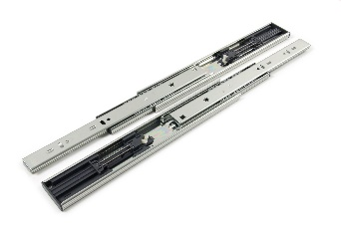 | направляющие подшипниковые L= 300*45 полного выдвижения с доводчиком Боярд | 477.50 | 482.48 | 487.45 | 497.40 | 15*
 | направляющие подшипниковые L= 300*45 полного выдвижения с доводчиком китай | 342.72 | 346.29 | 349.86 | 357.00 | остаток 9
 | направляющие подшипниковые L= 350*45 полного выдвижения с доводчиком Боярд | 531.07 | 536.60 | 542.14 | 553.20 | 15*
 | направляющие подшипниковые L= 350*45 полного выдвижения с доводчиком китай | 0.00 | 0.00 | 0.00 | 0.00
 | направляющие подшипниковые L= 400*45 полного выдвижения с доводчиком Боярд | 583.68 | 589.76 | 595.84 | 608.00 | 15*
 | направляющие подшипниковые L= 450*45 полного выдвижения с доводчиком Боярд | 638.40 | 645.05 | 651.70 | 665.00 | 15*
 | направляющие подшипниковые L= 450*45 полного выдвижения с доводчиком Китай | 349.50 | 353.08 | 356.72 | 364.00 | остаток 9
 | направляющие подшипниковые L= 500*45 полного выдвижения с доводчиком Боярд | 691.01 | 698.21 | 705.40 | 719.80 | 15*
 | направляющие подшипниковые L= 550*45 полного выдвижения с доводчиком Боярд | 742.46 | 750.20 | 757.93 | 773.40 | 15*
 | Направляющие подш. DB8885Zn350 скрытого B-slide PU | 576.00 | 582.00 | 588.00 | 600.00 | остаток 14
 | направляющие подшипниковые L=350*35 для клавиатуры | 210.91 | 213.11 | 215.31 | 219.70 | 20*
...

опоры
Общество с ограниченной ответственностью "База Фурнитуры" 620057, г. Екатеринбург, ул. Совхозная 20, 2 этаж, офис 207 тел: +7 (343) 216-80-51, 52, 53 E-mail: baza.furn@mail.ru http://bazaf.ru
Основание кровати (в разобранном виде):
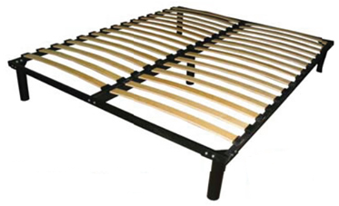 | основание кровати 800*2000(ООК-0,8) | 3168.00 | 3201.00 | 3234.00 | 3300.00 | *
 | основание кровати 900*2000(ООК-0,9) | 3281.28 | 3315.46 | 3349.64 | 3418.00 | *
 | основание кровати 1200*2000(ООК-1,2) | 4634.88 | 4683.16 | 4731.44 | 4828.00 | *
 | основание кровати 1400*2000(ООК-1,4) | 5001.60 | 5053.70 | 5105.80 | 5210.00 | *
 | основание кровати 1600*2000(ООК-1,6) | 5176.32 | 5230.24 | 5284.16 | 5392.00 | *
 | основание кровати 1800*2000(ООК-1,8) | 5395.20 | 5451.40 | 5507.60 | 5620.00 | *
 | основание кровати несущее 800*2000(ОКН-0,8) | 3700.80 | 3739.35 | 3777.90 | 3855.00 | *
 | основание кровати несущее 900*2000(ОКН-0,9) | 3794.88 | 3834.41 | 3873.94 | 3953.00 | *
 | основание кровати несущее 1200*2000(ОКН-1,2) | 4839.36 | 4889.77 | 4940.18 | 5041.00 | *
 | основание кровати несущее 1400*2000(ОКН-1,4) | 5070.72 | 5123.54 | 5176.36 | 5282.00 | *
 | основание кровати несущее 1600*2000(ОКН-1,6) | 5345.28 | 5400.96 | 5456.64 | 5568.00 | *
...
 | нога стола d=60*710 мм, центр. креп. Хром | 298.56 | 301.67 | 304.78 | 311.00 | 4*
 | нога стола d=60*710 мм, центр. креп. Черн | 286.08 | 289.06 | 292.04 | 298.00 | 4*
 | нога стола d=60*710 мм матовый хром (усы) | 377.28 | 381.21 | 389.07 | 393.00 | *
 | нога стола d=60*820 мм хром мат. усы | 446.40 | 451.05 | 455.70 | 465.00 | *
 | нога стола d=60*820 мм хром усы | 403.20 | 407.40 | 411.60 | 420.00 | *
 | нога стола d=60*820 мм черные усы | 431.04 | 435.53 | 440.02 | 449.00 | *
 | нога стола d=60*820 мм матовый хром центральное крпеление | 0.00 | 0.00 | 0.00 | 0.00
 | нога стола d=60*870 мм хром ц\кр | 0.00 | 0.00 | 0.00 | 0.00 | *
 | нога стола d=60*870 мм черн. ц\кр | 0.00 | 0.00 | 0.00 | 0.00 | *
 | нога стола d=60*870 мм хром мат. | 19.20 | 19.40 | 19.60 | 20.00 | *
центральное крепление
 | нога стола d=60*1100 мм хром(усы) | 475.20 | 480.15 | 485.10 | 495.00 | *
 | нога стола d=60*1100 мм хром ц\креп | 369.60 | 373.45 | 377.30 | 385.00 | *
 | Опора для ног Д-50мм(пятка) регул. Киров | 18.48 | 18.67 | 18.87 | 19.25
 | Опора для ног Д-60мм(пятка) регул.Киров | 21.98 | 22.21 | 22.44 | 22.90
 | Опора для ног Д-50мм(пятка) регул. Китай | 15.74 | 15.91 | 16.07 | 16.40
 | Опора для ног Д-60мм(пятка) регул.Китай | 24.00 | 24.25 | 24.50 | 25.00 | *
 | Опора регулируемая А008, Н-100мм квадрат | 73.92 | 74.69 | 75.46 | 77.00 | *
 | Опора регулируемая А008, Н-100мм круглая аллюм. | 71.04 | 71.78 | 72.52 | 74.00 | *
 | ножка меб. 100-120*30 мм хром | 38.59 | 38.99 | 39.40 | 40.20 | *
 | ножка меб. 120-140*30 мм хром | 0.00 | 0.00 | 0.00 | 0.00
 | ножка меб. 150-170*30 мм хром | 54.43 | 55.00 | 55.57 | 56.70 | *
 | ножка меб. 50-70*50 мм, хр/черн.квад А144 | 58.46 | 59.07 | 59.68 | 60.90 | *
...
Общество с ограниченной ответственностью "База Фурнитуры" 620057, г. Екатеринбург, ул. Совхозная 20, 2 этаж, офис 207 тел: +7 (343) 216-80-51, 52, 53 E-mail: baza.furn@mail.ru http://bazaf.ru
 | опора колесная круглая с подш. с пятой, D=50 мм, импорт | 79.58 | 80.41 | 81.24 | 82.90 | 120*
 | опора колесная круглая с подш. с резьбой М8,10 D=40 мм, | 75.26 | 76.05 | 76.83 | 78.40 | 120*
 | опора колесная круглая с подш. с резьбой М8, М10 D=50 мм, | 57.16 | 57.75 | 58.35 | 59.54 | 120*
 | Опора колесная подшип. с пятой Д-40мм метал.черная | 71.04 | 71.78 | 72.52 | 74.00 | *
 | Опора колесная подшип. с пятой Д-40мм метал.черная со стопором | 93.60 | 94.58 | 95.55 | 97.50 | *
 | Опора колесная подшип. с пятой Д-38мм метал.красное ZHL38 | 58.46 | 59.07 | 59.68 | 60.90 | *
 | Опора колесная подшип. с пятой Д-40мм метал.красное | 68.54 | 69.26 | 69.97 | 71.40 | *
 | Опора колесная подшип. с пятой Д50м метал.красное | 75.60 | 76.39 | 77.18 | 78.75 | *
 | Опора колесная подшип. с пятой Д50м метал.красное с торм. | 70.56 | 71.30 | 72.03 | 73.50 | *
 | опора колесная с подш. с пятой, D=24 мм, импорт черная | 24.96 | 25.22 | 25.48 | 26.00 | 100*
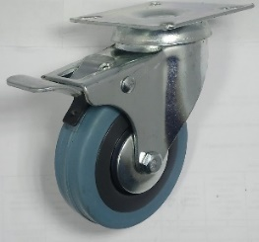 | опора колесная с подш. с пятой, D=30 мм, импорт серая | 59.52 | 60.14 | 60.76 | 62.00 | 100*
 | опора колесная с подш. с пятой, D=50 мм, импорт серая | 71.04 | 71.78 | 72.52 | 74.00 | 100*
 | опора колесная с подш. с пятой, D=50 мм, импорт серая со стопором | 109.44 | 110.58 | 111.72 | 114.00 | 50*
 | Опора колесная подшип. с пятой Д-75мм метал.серая | 170.88 | 172.66 | 174.44 | 178.00 | *
 | Опора колесная подшип. с пятой Д-75мм со стопором серая | 178.56 | 180.42 | 182.28 | 186.00 | *
 | Опора колесная подшип. с пятой Д-100мм метал.серая | 230.40 | 232.80 | 235.20 | 240.00 | *
 | Опора колесная подшип. с пятой Д-100мм метал.серая с торм. | 268.80 | 271.60 | 274.40 | 280.00 | *
 | Опора колесная подшип. с пятой Д-125мм метал.серая | 301.44 | 304.58 | 307.72 | 314.00 | *
 | Опора колесная подшип. с пятой Д-125мм метал.серая с торм. | 342.72 | 346.29 | 349.86 | 357.00 | *
 | Опора колесная подшип. с пятой Д-160мм метал.серая | 469.44 | 474.33 | 479.22 | 489.00 | *
 | Опора колесная подшип. с резьбой М-10 Д-50мм метал.серая | 76.80 | 77.60 | 78.40 | 80.00 | *
...

штанги, конф-ты
...
Общество с ограниченной ответственностью "База Фурнитуры" 620057, г. Екатеринбург, ул. Совхозная 20, 2 этаж, офис 207 тел: +7 (343) 216-80-51, 52, 53 E-mail: baza.furn@mail.ru http://bazaf.ru
 | штангодержетель овал. 15*30 бел.,беж.,кор., черн., пласт. |  | 1.49 | 1.50 | 1.52 | 1.55 | 100
 | Штанга выдвижная 250 мм, никель импортный |  | 99.84 | 100.88 | 101.92 | 104.00 | 10*
 | Штанга выдвижная 300 мм, никель импортный |  | 100.80 | 101.85 | 102.90 | 105.00 | 10*
 | Штанга выдвижная 350 мм, никель импортный |  | 107.52 | 108.64 | 109.76 | 112.00 | 10*
 | Штанга выдвижная 400 мм, никель импортный |  | 114.24 | 115.43 | 116.62 | 119.00 | 10*
 | Штанга выдвижная 450 мм, никель импортный |  | 120.96 | 122.22 | 123.48 | 126.00 | 10*
 | Штанга выдвижная 500,550 мм, никель импортный |  | 128.64 | 129.98 | 131.32 | 134.00 | 10*
 |  | стойка трубная д=28 L=2,5 м двухслойное серебро | 209.30 | 213.40 | 215.60 | 220.00 | *
 |  | крючок, шт | 45.32 | 45.79 | 46.27 | 47.21 | *
 |  | соединитель, шт | 15.47 | 15.63 | 15.79 | 16.11 | *
заглушка нижняя
Крючок
Тройник
соединитель
заглушка верхняя
 |  | заглушка нижняя, шт | 12.55 | 12.68 | 12.81 | 13.07 | *
 |  | заглужка верхняя, шт | 19.36 | 19.56 | 19.77 | 20.17 | *
 |  | тройник, шт | 30.65 | 30.97 | 31.29 | 31.93 | *
Конфирматы, ключ-шестигранник, заглушки, уголок Таккер:
 | Наименование |  | свыше 50,0 т.р. | 30,0 т.р. -50 т.р. | 5,0 т.р. - 30,0 т.р. | до 5,0 т.р. | Штук в упаковке
 | винт-конфирмат L-50мм, D5,0 мм, шестигр. цинк |  | 1.15 | 1.16 | 1.18 | 1.20 | 4000
 | винт-конфирмат L-38мм, D-6,3 мм, шестигр. Цинк, Ижевск |  | 1.71 | 1.73 | 1.74 | 1.78 | 2000
 | винт-конфирмат L-50мм, D-6,3 мм, шестигр. цинк |  | 1.32 | 1.34 | 1.35 | 1.38 | 3000
 | винт-конфирмат L-50мм, D-7,0 мм, шестигр. цинк |  | 1.34 | 1.36 | 1.37 | 1.40 | 2000
 | винт-конфирмат L-70мм, D-7,0 мм, шестигр. цинк |  | 2.30 | 2.33 | 2.35 | 2.40 | 1500*
 | ключ-шестигранник м2,5, |  | 1.16 | 1.17 | 1.19 | 1.21 | *
 | ключ-шестигранник м3, Z |  | 2.06 | 2.09 | 2.11 | 2.15 | *
 | ключ-шестигранник для конфирмата м4, Z, Г |  | 1.87 | 1.89 | 1.91 | 1.95 | 2000*
...

ручки
Общество с ограниченной ответственностью "База Фурнитуры" 620057, г. Екатеринбург, ул. Совхозная 20, 2 этаж, офис 207 тел: +7 (343) 216-80-51, 52, 53 E-mail: baza.furn@mail.ru http://bazaf.ru
 | Наименование | свыше 50,0 т.р. | 30,0 т.р. -50 т.р. | 5,0 т.р. - 30,0 т.р. | до 5,0 т.р. | Штук в упаковке
 | Ручка врезная пласт. D=50 (беж, корич, черная, серая) | 8.64 | 8.82 | 8.91 | 9.00 | 25
 | Ручка врезная пласт. D=35 (корич., беж, вишня, серая) | 6.72 | 6.86 | 6.93 | 7.00 | 25
Ручки-кнопки
 | Ручка - кнопка К5371/963, хром | 41.28 | 42.14 | 42.57 | 43.00 | *
 | Ручка -кнопка Н-76 хром и хром матовый | 44.16 | 45.08 | 45.54 | 46.00 | *
 | Ручка- кнопка 1060(2699С) хром, золото, матовый хром | 37.92 | 38.71 | 39.11 | 39.50 | *
Ручки-рейлинги
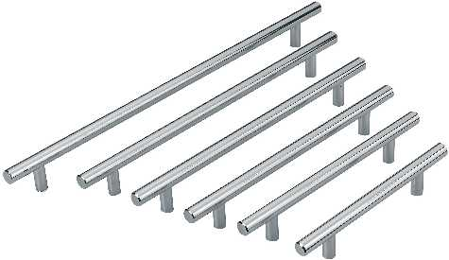 | ручка-релинг д=10 96 мм хром, хром мат., сталь | 51.84 | 52.92 | 53.46 | 54.00 | 25*
 | ручка-релинг д=10 128 мм хром, хром мат., сталь | 57.60 | 58.80 | 59.40 | 60.00 | 25*
 | ручка-релинг д=10 128 мм черный мат. | 57.60 | 58.80 | 59.40 | 60.00 | 25*
 | ручка-релинг д=10 160 мм хром, хром мат., сталь | 64.49 | 65.84 | 66.51 | 67.18 | 25*
 | ручка-релинг д=10 192 мм хром, хром мат., сталь | 73.48 | 75.01 | 75.77 | 76.54 | 25*
 | ручка-релинг д=10 224 мм хром, хром мат., сталь | 70.08 | 71.54 | 72.27 | 73.00 | 25*
 | ручка-релинг Д=10 мм, 256мм хр., хр. м., никель | 75.84 | 77.42 | 78.21 | 79.00 | 25*
 | ручка-релинг Д=10 мм, 288мм хр., хр. м., никель | 92.02 | 93.93 | 94.89 | 95.85 | 25*
 | ручка-релинг Д=10 мм, 320мм, хр., хр. м., никель | 103.20 | 105.35 | 106.43 | 107.50 | 20*
 | ручка-релинг Д=12 мм 96/156 хром, хр. мат | 59.52 | 60.76 | 61.38 | 62.00 | 25*
 | ручка-релинг Д=12 мм 128/188 хром, хр. мат | 66.43 | 67.82 | 68.51 | 69.20 | 25*
...
Общество с ограниченной ответственностью "База Фурнитуры" 620057, г. Екатеринбург, ул. Совхозная 20, 2 этаж, офис 207 тел: +7 (343) 216-80-51, 52, 53 E-mail: baza.furn@mail.ru http://bazaf.ru
 | Ручка -скоба К8448,96 мм черный | 39.36 | 40.18 | 40.59 | 41.00 | *
 | Ручка -скоба К8448,128 мм черный | 51.84 | 52.92 | 53.46 | 54.00 | *
 | Ручка -скоба К8448,160 мм черный | 54.72 | 55.86 | 56.43 | 57.00 | *
 | Ручка -скоба К8447(R84),96 мм черный | 37.21 | 37.98 | 38.37 | 38.76 | *
 | Ручка -скоба К8447(R84),128 мм черный | 33.60 | 34.30 | 34.65 | 49.00 | *
 | Ручка -скоба К8447(R84),160 мм черный | 64.32 | 65.66 | 66.33 | 67.00 | *
 | Ручка-скоба К8445-96 черная | 39.36 | 40.18 | 40.59 | 41.00 | *
 | Ручка-скоба К8445-128 черная | 48.00 | 49.00 | 49.50 | 50.00 | *
 | Ручка врезная 4008-96 черная (К6428) | 57.60 | 58.80 | 59.40 | 60.00 | *
 | Ручка врезная 4008-128 черная (К6428) | 65.28 | 66.64 | 67.32 | 68.00 | *
РАСПРОДАЖА
РАСПРОДАЖА
 | ручка врезная 4008-96 хром + аллюминий | 55.78 | 56.94 | 57.52 | 58.10 | *
 | ручка врезная 4008-128 хром + аллюминий | 81.79 | 83.50 | 84.35 | 85.20 | *
РУЧКИ - Пластмассовые
 | Ручка- скоба пластм. квадр. РН-160 мат. хром | 20.64 | 21.07 | 21.29 | 21.50 | остаток 44
 | Ручка врезная РВ-32-К хром мат. | 15.52 | 15.85 | 16.01 | 16.17 | остаток 300
 | ручка-скоба плас. РС-27 белое, вишня красная, махагон, ольха, светл. орех, бук, вишня/золото, | 24.00 | 24.50 | 24.75 | 25.00 | 250*
 | Ручка- скоба пластм. РС-28 -96 хром мат. | 0.00 | 0.00 | 0.00 | 0.00 | под заказ
 | Ручка- скоба пластм. РС-128 хром мат | 0.00 | 0.00 | 0.00 | 0.00 | под заказ
 | ручка-скоба плас. квадр.РСК-128 черная мат. | 24.78 | 25.29 | 25.55 | 27.50 | 160*
 | ручка-скоба плас. квадр.РСК-160 черная мат. | 27.14 | 27.70 | 27.99 | 30.00 | 160*
 | ручка-скоба плас. квадр.РСК-128 хром мат. | 37.44 | 38.22 | 38.61 | 39.00 | 160*
...

ручки торцевые
Общество с ограниченной ответственностью "База Фурнитуры" 620057, г. Екатеринбург, ул. Совхозная 20, 2 этаж, офис 207 тел: +7 (343) 216-80-51, 52, 53 E-mail: baza.furn@mail.ru http://bazaf.ru
 | Наименование | свыше 50,0 т.р. | 30,0 т.р. -50 т.р. | 5,0 т.р. - 30,0 т.р. | до 5,0 т.р. | Штук в упаковке
 | Ручка торцевая, хром матовый, 96(120)х40 мм | 45.12 | 45.59 | 46.06 | 47.00 | *
 | Ручка торцевая, хром матовый, 128(150)х40 мм | 55.68 | 56.26 | 56.84 | 58.00 | *
 | Ручка торцевая, хром матовый, 160(200)х40 мм | 66.24 | 66.93 | 67.62 | 69.00 | *
 | Ручка торцевая, черная, 96(120)х40 мм | 51.84 | 52.38 | 52.92 | 54.00 | *
 | Ручка торцевая, черная, 128(150)х40 мм | 60.48 | 61.11 | 61.74 | 63.00 | *
 | Ручка торцевая, черная, 160(200)х40 мм | 71.04 | 71.78 | 72.52 | 74.00 | *
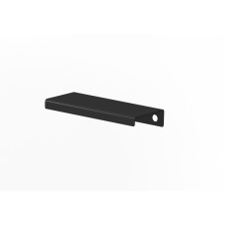 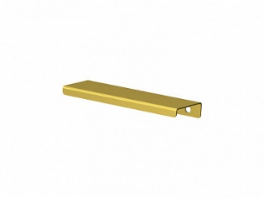 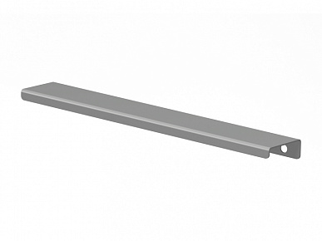 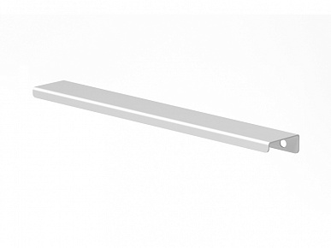 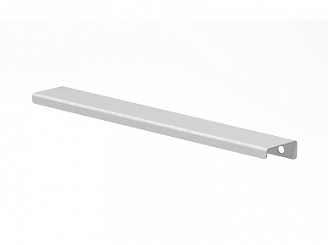 | Ручка торцевая FLAT 64(92) черная | 36.48 | 36.86 | 37.24 | 38.00 | *
черный
 | Ручка торцевая FLAT 64(92) белая, белая муар, серая, графит | 36.48 | 36.86 | 37.24 | 38.00 | 25
 | Ручка торцевая FLAT 64(92) золото | 40.32 | 40.74 | 41.16 | 42.00 | 25
 | Ручка торцевая FLAT 96(124) черная | 42.24 | 42.68 | 43.12 | 44.00 | *
золото
 | Ручка торцевая FLAT 96(124) белая, белая муар, серая, графит | 42.24 | 42.68 | 43.12 | 44.00 | 25
 | Ручка торцевая FLAT 96(124) золото | 46.08 | 46.56 | 47.04 | 48.00 | 25
графит
 | Ручка торцевая FLAT 128(156) черная | 49.92 | 50.44 | 50.96 | 52.00 | *
 | Ручка торцевая FLAT 128(156) белая, белая муар, серая, графит | 49.92 | 50.44 | 50.96 | 52.00 | 25
 | Ручка торцевая FLAT 128(156) золото | 54.72 | 55.29 | 55.86 | 57.00 | 25
 | Ручка торцевая FLAT 160(188) черная | 57.50 | 58.10 | 58.70 | 59.90 | *
 | Ручка торцевая FLAT 160(188) белая, белая муар, серая, графит | 57.50 | 58.10 | 58.70 | 59.90 | 25
 | Ручка торцевая FLAT 160(188) золото | 63.36 | 64.02 | 64.68 | 66.00 | 25
серая
 | Ручка торцевая FLAT 192(220) черная | 70.08 | 70.81 | 71.54 | 73.00 | *
 | Ручка торцевая FLAT 192(220) белая, белая муар, серая, графит | 70.08 | 70.81 | 71.54 | 73.00 | 25
 | Ручка торцевая FLAT 192(220) золото | 76.80 | 77.60 | 78.40 | 80.00 | 25
 | Ручка торцевая FLAT 224(252) черная | 78.72 | 79.54 | 80.36 | 82.00 | *
белая
 | Ручка торцевая FLAT 224(252) белая, белая муар, серая, графит | 78.72 | 79.54 | 80.36 | 82.00 | 25
 | Ручка торцевая FLAT 224(252) золото | 86.40 | 87.30 | 88.20 | 90.00 | 25
 | Ручка торцевая FLAT 256(296) черная | 99.84 | 100.88 | 101.92 | 104.00 | *
 | Ручка торцевая FLAT 256(296) белая, белая муар, серая, графит | 99.84 | 100.88 | 101.92 | 104.00 | 25
 | Ручка торцевая FLAT 256(296) золото | 110.40 | 111.55 | 112.70 | 115.00 | 25
 | Ручка торцевая FLAT 320(346) черная | 113.28 | 114.46 | 115.64 | 118.00 | *
белая муар
 | Ручка торцевая FLAT 320(346) белая, белая муар, серая, графит | 113.28 | 114.46 | 115.64 | 118.00 | 25
 | Ручка торцевая FLAT 320(346) золото | 123.84 | 125.13 | 126.42 | 129.00 | 25
 | Ручка торцевая FLAT 352(396) черная | 128.64 | 129.98 | 131.32 | 134.00 | *
 | Ручка торцевая FLAT 352(396) белая, белая муар, серая, графит | 128.64 | 129.98 | 131.32 | 134.00 | 25
 | Ручка торцевая FLAT 352(396) черная | 141.12 | 142.59 | 144.06 | 147.00 | 25
 | Ручка торцевая FLAT 416(446) черная | 144.96 | 146.47 | 147.98 | 151.00 | *
 | Ручка торцевая FLAT 416(446) белая, белая муар, серая, графит | 144.96 | 146.47 | 147.98 | 151.00 | 25
 | Ручка торцевая FLAT 416(446) золото | 159.36 | 161.02 | 162.68 | 166.00 | 25
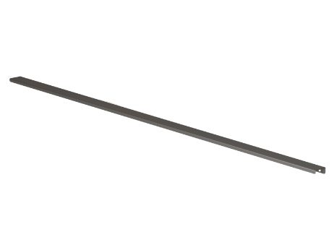 | Ручка торцевая FLAT 448(496) черная | 164.16 | 165.87 | 167.58 | 171.00 | *
 | Ручка торцевая FLAT 448(496) белая, белая муар, серая, графит | 164.16 | 165.87 | 167.58 | 171.00 | 25
 | Ручка торцевая FLAT 448(496) золото | 180.48 | 182.36 | 184.24 | 188.00 | 25
 | Ручка торцевая FLAT 512(546) черная | 173.76 | 175.57 | 177.38 | 181.00 | *
 | Ручка торцевая FLAT 512(546) белая, белая муар, серая, графит | 173.76 | 175.57 | 177.38 | 181.00 | 25
 | Ручка торцевая FLAT 512(546) золото | 192.00 | 194.00 | 196.00 | 200.00 | 25
 | Ручка торцевая FLAT 544(596) черная | 191.04 | 193.03 | 195.02 | 199.00 | *
 | Ручка торцевая FLAT 544(596) белая, белая муар, серая, графит | 191.04 | 193.03 | 195.02 | 199.00 | 25
 | Ручка торцевая FLAT 544(596) золото | 210.24 | 212.43 | 214.62 | 219.00 | 25
 | Ручка торцевая FLAT 672(730) черная | 204.48 | 206.61 | 208.74 | 213.00 | *
 | Ручка торцевая FLAT 672(730) белая, серая | 204.48 | 206.61 | 208.74 | 213.00 | 25
 | Ручка торцевая FLAT 864(896) черная | 279.36 | 282.27 | 285.18 | 291.00 | *
 | Ручка торцевая FLAT 864(896) белая, белая муар, серая | 279.36 | 282.27 | 285.18 | 291.00 | 25
 | Наименование | свыше 50,0 т.р. | 30,0 т.р. -50 т.р. | 5,0 т.р. - 30,0 т.р. | до 5,0 т.р. | Штук в упаковке
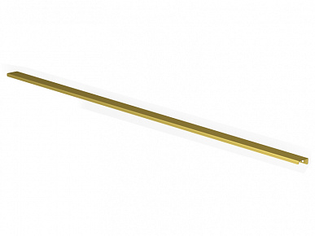
 | Ручка торцевая FLAT 864(896) золото | 307.20 | 310.40 | 313.60 | 320.00 | 25
 | Ручка торцевая FLAT 896(974) черная | 360.00 | 363.75 | 367.50 | 375.00 | *
 | Ручка торцевая FLAT 896(974) белая, белая муар, серая, графит | 360.00 | 363.75 | 367.50 | 375.00 | 25
 | Ручка торцевая FLAT 896(974) золото | 400.32 | 404.49 | 408.66 | 417.00 | 25
 | Ручка торцевая FLAT 1120(1200) черный | 464.64 | 469.48 | 474.32 | 484.00 | *
 | Ручка торцевая FLAT 1120(1200) белая, графит | 464.64 | 469.48 | 474.32 | 484.00 | 25
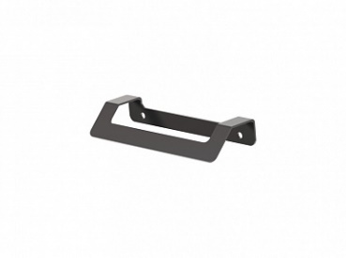 | Ручка торцевая FLAT AIR 96(124) белая, графит, черная | 66.24 | 66.93 | 67.62 | 69.00 | 25
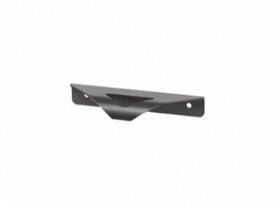 | Ручка торцевая FLAT WING 96(124) графит,черная, белая | 53.28 | 53.84 | 54.39 | 55.50 | 25
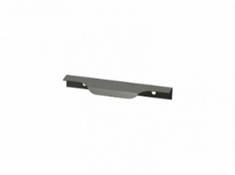 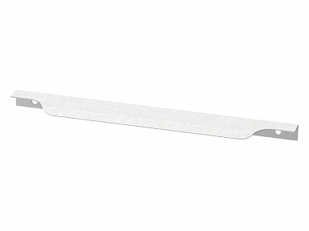 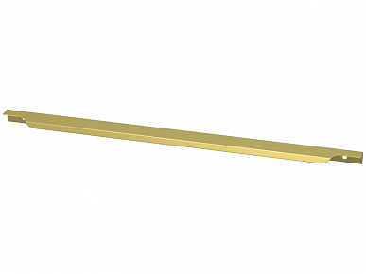 | Ручка торцевая FLAT PRO 96(146) черная,белая, белая муар, серая, графит | 45.12 | 45.59 | 46.06 | 47.00 | 25
 | Ручка торцевая FLAT PRO 96(146) золото | 48.96 | 49.47 | 49.98 | 51.00 | 25
РАСПРОДАЖА
РАСПРОДАЖА
 | Ручка торцевая FLAT PRO 160(196) черная,белая, белая муар, серая, графит | 64.32 | 64.99 | 65.66 | 67.00 | 25
 | Ручка торцевая FLAT PRO 160(196) золото | 68.16 | 68.87 | 69.58 | 71.00 | 25
 | Ручка торцевая FLAT PRO 256(296) черная,белая, белая муар, серая, графит | 103.68 | 104.76 | 105.84 | 108.00 | 25
 | Ручка торцевая FLAT PRO 256(296) золото | 113.28 | 114.46 | 115.64 | 118.00 | 25
 | Ручка торцевая FLAT PRO 320(346) черная,белая, серая | 120.96 | 122.22 | 123.48 | 126.00 | 25
 | Ручка торцевая FLAT PRO 352(396) черная,белая, белая муар, серая | 135.36 | 136.77 | 138.18 | 141.00 | 25
 | Ручка торцевая FLAT PRO 352(396) золото | 148.80 | 150.35 | 151.90 | 155.00 | 25
 | Ручка торцевая FLAT PRO 416(446) черная,белая, белая муар, серая | 149.76 | 151.32 | 152.88 | 156.00 | 25
 | Ручка торцевая FLAT PRO 416(446) золото | 165.12 | 166.84 | 168.56 | 172.00 | 25
 | Ручка торцевая FLAT PRO 448(496) черная,белая, белая муар, серая | 165.12 | 166.84 | 168.56 | 172.00 | 25
 | Ручка торцевая FLAT PRO 448(496) золото | 182.40 | 184.30 | 186.20 | 190.00 | 25
...

купе
...
Система шкафов купе:
 | Наименование | свыше 50,0 т.р. | 30,0 т.р. -50 т.р. | 5,0 т.р. - 30,0 т.р. | до 5,0 т.р. | Штук в упаковке
 | Направляющая верхняя двойная алюм., Серебро, 3 м | 1242.24 | 1255.18 | 1268.12 | 1294.00 | *
 | Направляющая нижняя двойная алюм., Серебро, 2 м | 442.56 | 447.17 | 451.78 | 461.00 | *
 | Направляющая нижняя двойная алюм., Серебро, 3 м | 664.32 | 671.24 | 678.16 | 692.00 | *
 | Комплект роликов СРД-1 (на одну дверь) с подшип. | 295.68 | 298.76 | 301.84 | 308.00 | *
 | Профиль 117 верх 3м | 551.04 | 556.78 | 562.52 | 574.00 | *
 | Профиль 118 низ 3м | 279.36 | 282.27 | 285.18 | 291.00 | *
 | Профиль 117 верх двойной 3м | 635.52 | 642.14 | 648.76 | 662.00 | *
 | Профиль 118 низ двойной 3м | 439.68 | 444.26 | 448.84 | 458.00 | *
 | Комплект роликов СРД-7 (на одну дверь) | 129.02 | 130.37 | 131.71 | 134.40 | *
 | Профиль 128 L-3м алюмин | 181.44 | 183.33 | 185.22 | 189.00 | *
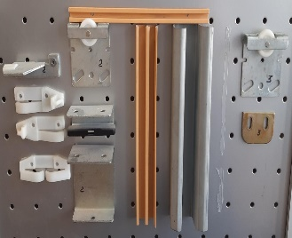 | Мех-м раздв. дверей В2 на 2 двери (для Ш-образ. проф.) | 290.28 | 293.30 | 296.32 | 302.37 | *
 | Мех-м раздв. дверей В2 на 3 двери | 431.57 | 436.06 | 440.56 | 449.55 | *
 | Мех-м раздв. дверей В3 на 2 двери ( для V-обр. профиля) | 210.52 | 212.71 | 214.90 | 219.29 | *
 | Мех-м раздв. дверей В3 на 3 двери | 308.41 | 311.62 | 314.83 | 321.26 | *
 | Профиль ходовой к МРД-2, 1,12м | 249.60 | 252.20 | 254.80 | 260.00 | *
 | Профиль ходовой к МРД-2, 1,62м | 357.12 | 360.84 | 364.56 | 372.00 | *
 | Профиль ходовой к МРД-2, 2,5м | 432.00 | 436.50 | 441.00 | 450.00 | *
 | Профиль V-образ. к МРД-2 L-2,5м, пластм. бел. коричн. | 29.99 | 30.30 | 30.62 | 31.24 | *
 | Профиль Ш-образ. к МРД-2, 1,12м пластм. Беж, коричн. | 52.13 | 52.67 | 53.21 | 54.30 | *
 | Профиль Ш-образ. к МРД-2, 1,62м пластм. Беж, коричн. | 74.88 | 75.66 | 76.44 | 78.00 | *
 | Профиль Ш-образ. к МРД-2, 2м пластм. | 93.12 | 94.09 | 95.06 | 97.00 | *
...

дополн. фурн.
...
Дополнительная фурнитура:
 | Наименование | свыше 50,0 т.р. | 30,0 т.р. -50 т.р. | 5,0 т.р. - 30,0 т.р. | до 5,0 т.р. | Штук в упаковке
 | Кабель-канал - заглушка металлическая, черный | 120.00 | 121.25 | 122.50 | 125.00 | *
 | Кабель-канал - заглушка металлическая, матовый хром | 168.00 | 169.75 | 171.50 | 175.00 | *
 | скотч 2-х сторонний 19 мм-5 м, шт красный | 75.71 | 76.49 | 77.28 | 78.86 | *
 | скотч 2-х сторонний 19 мм-10 м, шт красный | 146.16 | 147.68 | 149.20 | 152.25 | *
 | скотч 2-х сторонний 19 мм-25 м, шт красный | 268.80 | 271.60 | 274.40 | 280.00 | *
 | скотч 2-х сторонний 19 мм-50 м, шт красный | 473.76 | 478.70 | 483.63 | 493.50 | *
 | Решетка вентиляционная 245х60 мм, алюминий | 108.48 | 109.61 | 110.74 | 113.00 | *
 | Решетка вентиляционная 245х60 мм, белая | 128.64 | 129.98 | 131.32 | 134.00 | *
 | Решетка вентиляционная 480х60 мм, белая и сатин нержавейка | 258.24 | 260.93 | 263.62 | 269.00 | *
 | Решетка вентиляционная 480х60 мм, черная | 238.08 | 240.56 | 243.04 | 248.00 | *
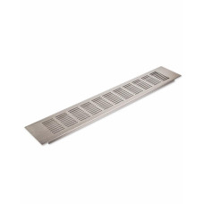 | Решетка вентиляционная 480х80 мм, алюминий | 223.68 | 226.01 | 228.34 | 233.00 | *
 | Решетка вентиляционная 480х80 мм, белая | 250.56 | 253.17 | 255.78 | 261.00 | *
 | Решетка вентиляционная 480х80 мм, сатин никель нержавейка | 261.12 | 263.84 | 266.56 | 272.00 | *
 | Решетка вентиляционная 480х80 мм, черная | 250.56 | 253.17 | 255.78 | 261.00 | *
 | решетка для СD на 10 бук, черная, серая. | 4.63 | 4.68 | 4.72 | 4.82 | 300*
 | Термоизоляц. планка плоская(комп) бел. корич.серая. черн. | 345.60 | 349.20 | 352.80 | 360.00 | 20
 | Термоизоляц. планка универс.(комп) бел. корич.серая. черн. | 297.60 | 300.70 | 303.80 | 310.00 | 20

планки
Общество с ограниченной ответственностью "База Фурнитуры" 620057, г. Екатеринбург, ул. Совхозная 20, 2 этаж, офис 207 тел: +7 (343) 216-80-51, 52, 53 E-mail: baza.furn@mail.ru http://bazaf.ru
 | Наименование | свыше 50,0 т.р. | 30,0 т.р. -50 т.р. | 5,0 т.р. - 30,0 т.р. | до 5,0 т.р. | Штук в упаковке
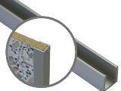 | планка д/стен.панели 4 мм торцевая | 42.24 | 42.68 | 43.12 | 44.00
 | планка д/стен.панели 6мм торцевая | 44.40 | 44.86 | 45.32 | 46.25
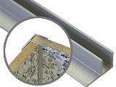 | планка д/стен.панели 4 мм угловая | 58.46 | 59.07 | 59.68 | 60.90
 | планка д/стен.панели 4 мм угловая ЕЛОЧКОЙ универсальная | 55.30 | 55.87 | 56.45 | 57.60
 | планка д/стен.панели 6 мм угловая | 53.95 | 54.51 | 55.08 | 56.20
 | планка д/стен.панели 6мм угловая ЕЛОЧКОЙ универсальная | 80.97 | 81.81 | 82.65 | 84.34
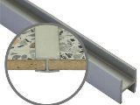 | планка д/стен.панели 4 мм щелевая | 46.46 | 46.95 | 47.43 | 48.40
 | планка д/стен.панели 6 мм щелевая | 51.36 | 51.89 | 52.43 | 53.50
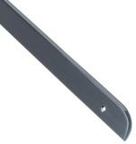 | планка Союз 28 мм торцевая для стололешницы правая, левая | 89.09 | 90.02 | 90.94 | 92.80
 | планка торцевая для столещницы 28мм универсальная Союз | 92.16 | 93.12 | 94.08 | 96.00
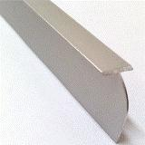 | планка Союз 28 мм угловая для столещницы | 99.36 | 100.40 | 101.43 | 103.50
 | планка Союз 28 мм щелевая т-обр для столешницы | 73.73 | 74.50 | 75.26 | 76.80
 | планка торцевая для столещницы 28мм левая, правая (Скиф) | 81.60 | 82.45 | 83.30 | 85.00
 | планка торцевая для столещницы 28мм универсальная (Скиф) | 83.52 | 84.39 | 85.26 | 87.00
 | планка угловая для столещницы 28 мм (Скиф) | 138.24 | 139.68 | 141.12 | 144.00
 | планка щелевая для столешницы 28 мм (Скиф) | 80.95 | 81.79 | 82.63 | 84.32
 | планка 38 торцевая для столещницы 38 мм левая, правая | 100.09 | 101.13 | 102.17 | 104.26
 | планка 38 торцевая для стол-цы 38 мм универсальная | 123.94 | 125.23 | 126.52 | 129.10
 | планка 38 угловая для столещницы 38 мм | 142.80 | 144.29 | 145.78 | 148.75
 | планка 38 щелевая для столещницы 38 мм | 82.56 | 83.42 | 84.28 | 86.00

